Лист 1
Прайс-лист
МИР ПРЯЖИ

В валюте: руб. (курс 1).
Цены указаны на 07.08.2020

№ | Номенклатура/ Характеристика номенклатуры | Описание | Изображение | Артикул | Цена | Ед. | Остаток | Ссылка на сайт
 | Блокнот для скрапбукинга "Ambrosia Noteworthy" | Блокнот для скрапбукинга "Ambrosia Noteworthy" |  | NWA800 | 133.98 |  |  | Изображение
 | Блокнот для скрапбукинга "Ambrosia Noteworthy" |  |  |  | 133.98 | шт | 5 | Изображение
 | Заготовка для альбома BoBunny (картон) "My Word Cascading Album Clear" | Заготовка для альбома BoBunny (картон) "My Word Cascading Album Clear" |  | MWCL831 | 334.95 |  |  | Изображение
 | Заготовка для альбома BoBunny (картон) "My Word Cascading Album Clear" |  |  |  | 334.95 | шт | 1 | Изображение
 | Заготовка для альбома BoBunny12424778 «Misc Me Kraft Binder» 20,3x22,8см (картон) | Заготовка для альбома BoBunny12424778 «Misc Me Kraft Binder» 20,3x22,8см (картон) | 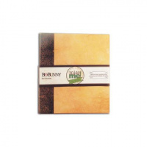 | 12424778 | 395.85 |  |  | Изображение
 | Заготовка для альбома BoBunny12424778 «Misc Me Kraft Binder» 20,3x22,8см (картон) |  |  |  | 395.85 | шт | 1 | Изображение
 | Заготовка для мини-альбома BoBunny 14824037 "Misc Me The Avenues" | Заготовка для мини-альбома BoBunny 14824037 "Misc Me The Avenues" | 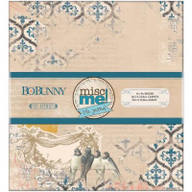 | 14824037 | 398.46 |  |  | Изображение
 | Заготовка для мини-альбома BoBunny 14824037 "Misc Me The Avenues" |  |  |  | 398.46 | шт | 1 | Изображение
 | Заготовка для мини-альбома BoBunny CBB070 Butterfly | Заготовка для мини-альбома BoBunny CBB070 Butterfly | 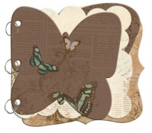 | CBB070 | 351.48 |  |  | Изображение
 | Заготовка для мини-альбома BoBunny CBB070 Butterfly |  |  |  | 351.48 | шт | 7 | Изображение
 | Заготовка для мини-альбома BoBunny CBW722 Weekend Market Mini Edgy Album | Заготовка для мини-альбома BoBunny CBW722 Weekend Market Mini Edgy Album | 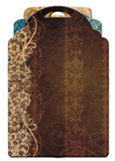 | CBW722 | 267.09 |  |  | Изображение
 | Заготовка для мини-альбома BoBunny CBW722 Weekend Market Mini Edgy Album |  |  |  | 267.09 | шт | 10 | Изображение
 | Заготовка для мини-альбома BoBunny NWT267 "Note Worthy Timepiece"(картон+бумага+металл) | Заготовка для мини-альбома BoBunny NWT267 "Note Worthy Timepiece"(картон+бумага+металл) |  | NWT267 | 220.11 |  |  | Изображение
 | Заготовка для мини-альбома BoBunny NWT267 "Note Worthy Timepiece"(картон+бумага+металл) |  |  |  | 220.11 | шт | 5 | Изображение
 | Набор для скрапбукинга (бумага) BoBunny "Barefoot Aquarium Die Cut" 25 листов | Набор для скрапбукинга (бумага) BoBunny "Barefoot Aquarium Die Cut" 25 листов | 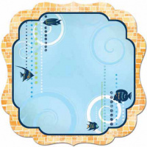 | DCBA206 | 620.00 |  |  | Изображение
 | Набор для скрапбукинга (бумага) BoBunny "Barefoot Aquarium Die Cut" 25 листов |  |  |  | 620.00 | шт | 1 | Изображение

